关系图
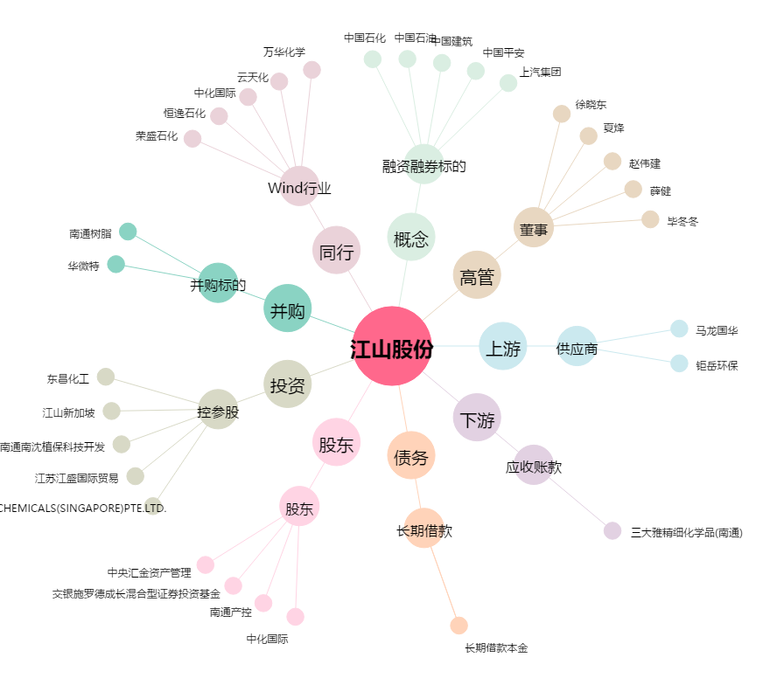
江山股份[600389.SH] - 关系概览图

